上和园周边公租房项目
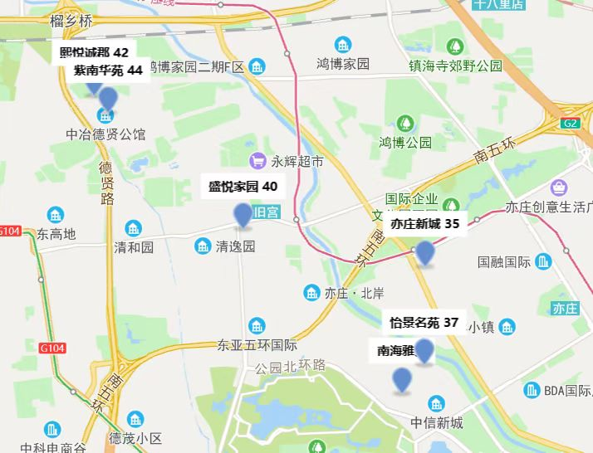
项目名称 | 租金（元/平方米·月）
熙悦诚郡 | 42
紫南华苑 | 44
盛悦家园 | 40
亦庄新城 | 35
怡景名苑 | 37

